List1
 | Struktura webové aplikace a možnost vyhledávání | Příklad zobrazení |  |  |  |  |  | jazyková mutace stránek: EN, CZ, RU

1 | Dle světodílů | 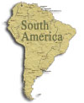 |  |  | 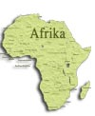 | 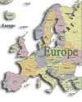 | 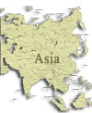 | Využit odkazy z map
2 | Dle území: erb (pro období) vlajka (pro období) a stát - možnost přidání odkazu na nějaké WWW - info o tomto státu (Wikipedia apod.). |  |  |  | Republik Österreich Rakouská republika |  |  | Seznam vlájek a možnost přidávání | 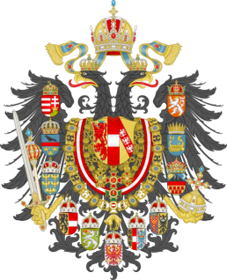
3 | Dle panovníků | František II | Odkaz na WWW - Wikipedia |  |  |  |  | Možnost přidávání nových údajů
4 | Období vlády | 1792-1806 |  |  |  |  |  | Možnost přidávání nových údajů
5 | Rok ražby | 1792 |  |  |  |  |  | Rok
6 | AVERS (lic) | František II |  |  |  |  |  | Možnost přidávání nových údajů
7 | REVERS (rub) | Erb |  |  |  |  |  | Možnost přidávání nových údajů
8 | Hrana |  |  |  |  |  |  | Možnost přidávání nových údajů
9 | Dle názvů (koruna apod.) | Koruna |  |  |  |  |  | Možnost přidávání nových údajů
10 | Dle století | 18 |  |  |  |  |  | Možnost přidávání nových údajů
11 | Dle kovu | Ag |  |  |  |  |  | Možnost přidávání nových údajů
12 | Dle kvality | Proof |  |  |  |  |  | Možnost přidávání nových údajů
13 | Cena dle Krause v USD | 25 |  |  |  |  |  | Možnost automatické korekce kursu všech mincí
14 | Možnost dotahování obrázků mince z WWW | Odkaz na nějaké WWW |  |  |  |  |  | Fotky
15 | Možnost exportu dat do XLS |  |  |  |  |  |  | Export všech dat do XLS
16 | Možnost součtu všech minci a mincí dle kritérií |  |  |  |  |  |  | Suma v USD dle Krause
17 | Možnost součtu cen |  |  |  |  |  |  | Suma v USD dle Krause
18 | Možnost sledování naplnění sbírky dle řazení |  |  |  |  |  |  | Porovnání s Krause
19 | Mince na výměnu a prodej |  |  |  |  |  |  | Seznam
20 | Nákupní koš
21 | Automatický mail pro kupce o provedené transakci
22 | Vaha |  |  |  |  |  |  | Hodnota v g
23 | Kód dle katalogu Krause

 | Při zobrazení minci: možnost zobrazení:

 | Монета

 | "Царский" период (1533-1700 гг.)

 | Иван Васильевич IV Грозный (1533-1584)

 | Московские монеты

 | Možnost větší a menší fotky minici při zobrazení karty

